表紙
受付紹介システム
詳細設計書

サブシステム名： |  | 受付情報

機 能 名： |  | オンライン仲介実施予定日登録

 | 最終更新日 |  | ： | 2021/3/19

 | 最 終 版 数 |  | ： | 1.0

画面遷移
カテゴリ | 詳細設計書 | 受付紹介システム |  |  |  | 作成者 | 董凱き | 作成日 | 2021-03-17 | 版番

サブシステム | 受付情報 | オンライン仲介実施予定日登録 |  |  |  | 更新者 |  | 更新日 |  | 1.0

ＩＤ | UKG02044 | 名称 |  | 画面遷移

ID：UKG02044
オンライン仲介実施予定日登録
ID:UKG02040
商談履歴

 |  |  | 接客予約ボタン/オンライン仲介予約日付リンク

 |  |  |  |  | 登録ボタン

画面遷移
ポップアップ

画面レイアウト
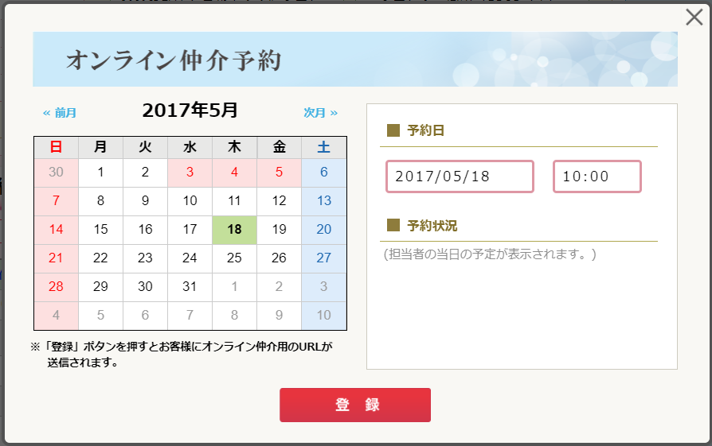
カテゴリ | 詳細設計書 | 受付紹介システム |  | 作成者 | 董凱き | 作成日 | 2021-03-17 | 版番

サブシステム | 受付情報 | オンライン仲介実施予定日登録 |  | 更新者 |  | 更新日 |  | 1.0

ＩＤ | UKG02044 | 名称 | 画面レイアウト

処理フロー
カテゴリ |  | 詳細設計書 |  | 受付紹介システム |  | 作成者 | 董凱き | 作成日 | 2021-03-19 | 版番

サブシステム |  | 受付情報 |  | オンライン仲介実施予定日登録 |  | 更新者 |  | 更新日 |  | 1.0

ＩＤ |  | UKG02044 |  | 名称 | 処理フロー

 | フロー名 |  | 1. 画面初期化処理(A000)

開始

来店受付データ

A001 画面データ取得処理
オンライン仲介予約データ

A002 画面表示処理

終了

メッセージ
画面
条件分岐
データ
処理
開始・終了

 | フロー名 |  | 2. カレンダー日付選択処理(B000)

開始

【B001】カレンダー日付選択処理

終了

メッセージ
画面
条件分岐
データ
処理
開始・終了

 | フロー名 |  | 3. 予約日ロストフォーカス処理(C000)

開始

【C001】 予約日ロストフォーカス処理

終了

メッセージ
画面
条件分岐
データ
処理
開始・終了

 | フロー名 |  | 4. 「登録」ボタン押下処理(D000)

開始

来店受付データ
【D001】「登録」ボタン押下処理
担当者マスタ
オンライン仲介予約データ

社員マスタ

担当者店舗マスタ
終了
WM_POST

メッセージ
画面
条件分岐
データ
処理
開始・終了

補足資料
カテゴリ |  | 詳細設計書 | 受付紹介システム |  | 作成者 | 董凱き | 作成日 | 2021-03-18 | 版番

サブシステム |  | 受付情報 | オンライン仲介実施予定日登録 |  | 更新者 |  | 更新日 |  | 1.0

ＩＤ |  | UKG02044 | 名称 | 補足資料

 | 1．仲介部員通知メール本文編集

*********************************************
このメールはシステムから自動配信されています。
このメールに対し返信はできませんのでご注意ください
**********************************************
お部屋探しNAVIにて下記の通りオンライン仲介の予定が登録されました。
現地でお客様に物件案内する場合は、iPhoneにて下記URLからご利用ください。
なお、お客様にお部屋の様子を見せたい場合は、ビデオ通話時のカメラを
外部カメラに切り替えてご利用ください。
---------
◆お客様名
[お客様名]
◆日時
[日時]
お時間になりましたら、以下のURLをクリックし通話を開始してください。
[仲介部員ビデオ通話用のURL]
--------------

 | 2．お客様通知メール本文編集

[お客様名]様
いつもお世話になっております。
東建コーポレーション [店舗名]支店 仲介部の[仲介担当者名]と申します。
ご依頼頂きましたオンラインによる物件のご案内につきまして
以下の通りご案内させて頂きます。
---------
◆日時
[日時]
お時間になりましたら、以下のURLをクリックし通話を開始してください。
[お客様ビデオ通話用のURL]
※パソコン、スマートフォンでのご利用をお願い致します。
なお通信料につきましては、お客様のご負担となりますので、ご了承願います。
--------------
【注意】
このメールにお心当たりのない場合は、大変お手数ですが下記お問合せ先まで
ご連絡いただきますよう、お願い申し上げます。
[お問合せ先]
東建コーポレーション株式会社 [店舗名]支店
TEL：[店舗電話番号]
担当：[仲介担当者名]

